关系图
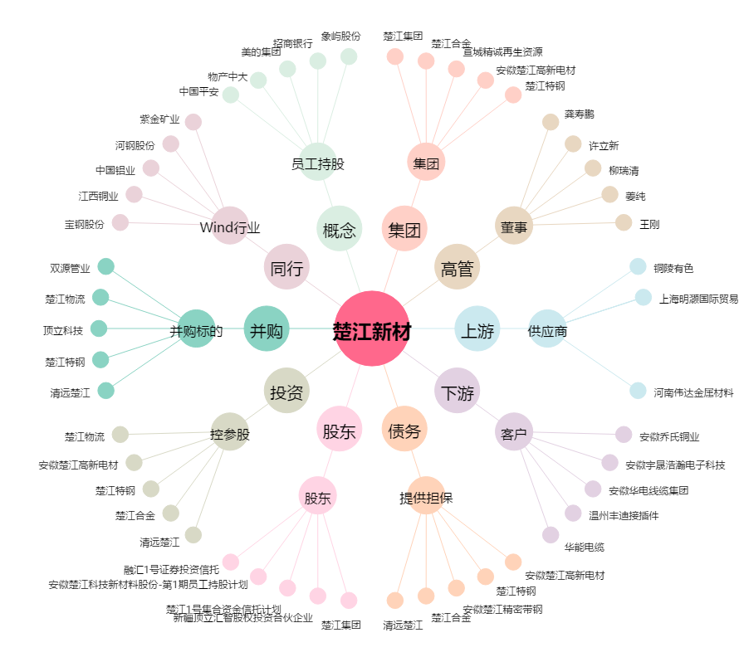
楚江新材[002171.SZ] - 关系概览图

